Feuil1
0

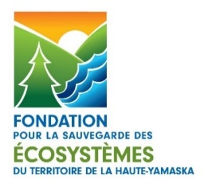
 | Fondation SÉTHY a/s Monique Corbeil
 | C.P. 142, Bureau chef
 | Granby (Québec) J2G 8E4
 | Téléphone : 450 994-3173

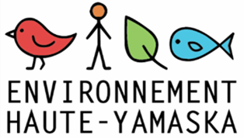
Vendu à : | Personne(s) inscrite(s)
 | Nom de l'organisation
 | Adresse de l'organisation

 | Courriel
 | Téléphone |  |  | 1

Facture # | 1
Qté | Description | Coût unitaire | Montant (incluant les taxes)

Forfait pour les trois déjeuners-conférences du REHY (programmation 2019-2020)

0 | Une inscription par organisme | 45.00 $ | - $

0 | Inscription(s) supplémentaire(s) par organisme | 40.00 $ | - $

Déjeuners-conférences à la carte
0 | Mardi 10 décembre 2019, 8h15 Bilan du Plan directeur de l’eau 2017-2019 de la MRC de la Haute-Yamaska et les actions à venir Par Valérie-Anne Bachand, inspectrice et chef de projet, Plan directeur de l’eau Le projet collectif du bassin versant du lac Boivin Par Alex Martin, directeur de l’Organisme de bassin versant de la Yamaska | 20.00 $ | - $
0 | Mardi 18 février 2020, 8h15 Exercez vos droits pour protéger l’environnement Par Geneviève Paul, directrice générale du Centre québécois du droit en environnement | 20.00 $ | - $
0 | Mardi 21 avril 2020, 8h15 État de la situation des changements climatiques au Québec, notamment au sud du Québec et dans les Cantons de l’Est : que nous réserve l’avenir ? Par Isabelle Charron, responsable de la mobilisation des connaissances d’OURANOS, Consortium sur la climatologie régionale et l’adaptation aux changements climatiques | 20.00 $ | - $
Libeller votre chèque à l'ordre de : Fondation SÉTHY et l'expédier à l'adresse ci-haut. Merci de votre engagement! |  | TOTAL | - $

